システム構成図_案
システム構成図

Androidアプリ コントローラ

AWS
DB
AI
YOLO

raspberry pi
コンピュータ

モータ・タイヤ
HW

WSLパスワード
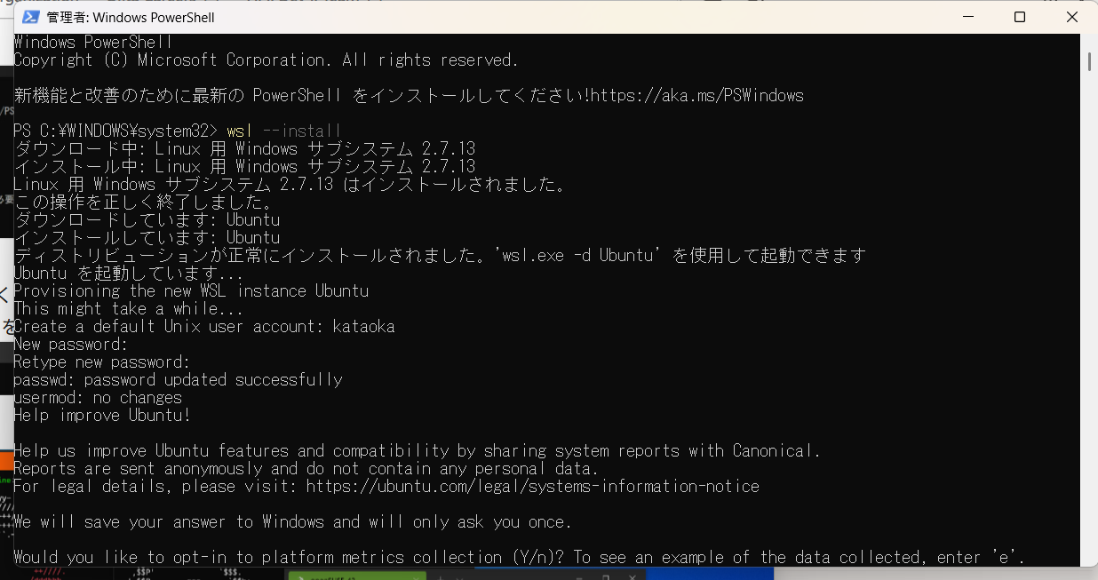

Ubuntu PassWordについて
kataoka
※ user名と同じ

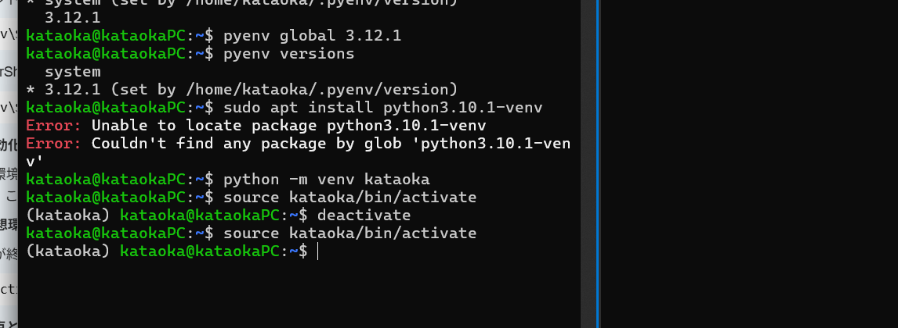

Pyenvとvenvを使って仮想環境を作成する
source kataoka/bin/activate
↑で作成した仮想環境に入れる

WSL2 による Python3 の環境構築 #初心者 - Qiita
上記のHPを参考にした

